SERIE COTONE
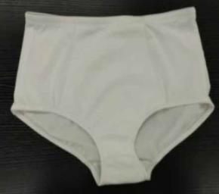
LANCETTI INTIMO

SERIE COTONE

NOTA GENERALE PER TUTTA LA SERIE: SPALLINE OPACHE

VARIANTI COLORI: BIANCO / NERO
MODELLO COT03 | SCALARINO TAGLIA PER LA VENDITA | PERSONALIZZAZIONE

BALCONCINO CON FERRETTO | DALLA TG. 1° ALLA TG. 4° 1°B 2° B/C 3° B/C 4° B/C | 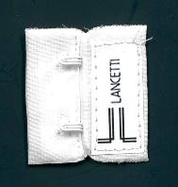
LRG 82500


MODELLO COT01 | SCALARINO TAGLIA PER LA VENDITA | PERSONALIZZAZIONE

COPPA NO FERRETTO | DALLA TG. 1° ALLA TG. 5° COPPA B
LRG 82501
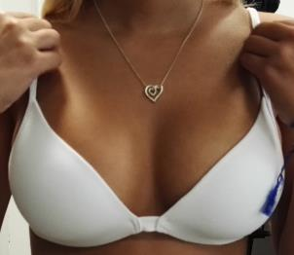

MODELLO COT05 | SCALARINO TAGLIA PER LA VENDITA | PERSONALIZZAZIONE

PREFORMATO NO FERRETTO | DALLA TG. 2° ALLA TG. 5° COPPA B
LRG 82502
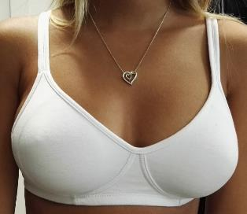

MODELLO COT06 | SCALARINO TAGLIA PER LA VENDITA | PERSONALIZZAZIONE

PREFORMATO CON FERRETTO | DALLA TG. 2° ALLA TG. 5° COPPA B
LRG 82503
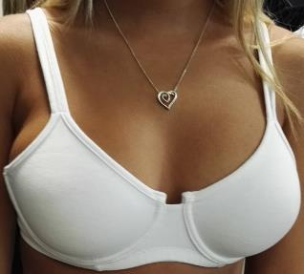

MODELLO COT04 | SCALARINO TAGLIA PER LA VENDITA

BODY PREFORMATO CON FERRETTO | DALLA TG. 2° ALLA TG. 6° COPPE B e C
LBD 83500
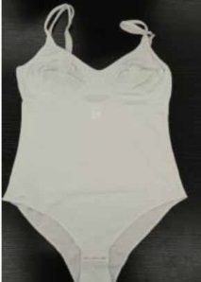

MODELLO COT GUAINA | SCALARINO TAGLIA PER LA VENDITA

GUAINETTA | DALLA TG. 2° ALLA TG. 6°
LSL 81500

SERIE MICROFIBRA
LANCETTI INTIMO

SERIE MICROFIBRA

NOTA GENERALE PER TUTTA LA SERIE: UNIFICARE FIOCCHETTO COME QUELLO DELLA SERIE PIZZO

VARIANTI COLORI: BIANCO / NERO / NUDO
MODELLO MIC01 | SCALARINO TAGLIA PER LA VENDITA | PERSONALIZZAZIONE

PUSH UP FAGIOLO CON FERRETTO | DALLA TG. 1° ALLA TG. 5° COPPE B e C
LRG 82504
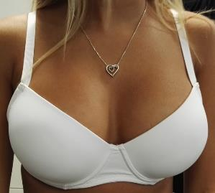

MODELLO MIC02 | SCALARINO TAGLIA PER LA VENDITA | PERSONALIZZAZIONE

PUSH UP SEMPLICE CON FIOCCHETTO E FERRETTO | DALLA TG. 1° ALLA TG. 5° COPPA B
LRG 82505
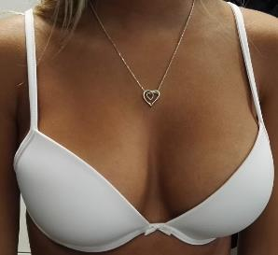

MODELLO MIC03 | SCALARINO TAGLIA PER LA VENDITA | PERSONALIZZAZIONE

BALCONET CON SPALLINE STACCABILI E FERRETTO | DALLA TG. 1° ALLA TG. 5° COPPA B
LRG 82506
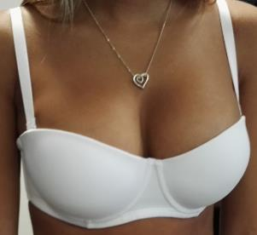

MODELLO MIC04 | SCALARINO TAGLIA PER LA VENDITA | PERSONALIZZAZIONE

PREFORMATO CON FERRETTO | DALLA TG. 2° ALLA TG. 5° COPPE B e C
LRG 82507
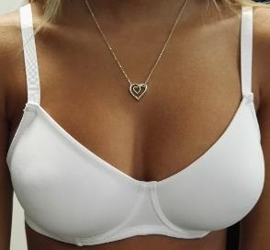

MODELLO MIC BODY | SCALARINO TAGLIA PER LA VENDITA

BODY PREFORMATO CON FERRETTO | DALLA TG. 2° ALLA TG. 6° COPPA B
LBD 83501

MODELLO MIC (TUL01B) | SCALARINO TAGLIA PER LA VENDITA

GUAINETTA | DALLA TG. 2° ALLA TG. 6°
LSL 81501

SERIE PIZZO
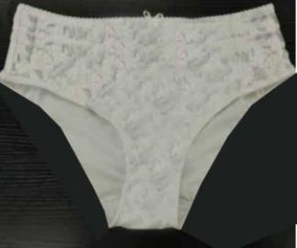
LANCETTI INTIMO

SERIE PIZZO

VARIANTI COLORI: BIANCO / NERO
MODELLO LAC02 NO FERRETTO | SCALARINO TAGLIA PER LA VENDITA | PERSONALIZZAZIONE

PREFORMATO SENZA FERRETTO | DALLA TG. 2° ALLA TG. 5° COPPE B e C
LRG 82508
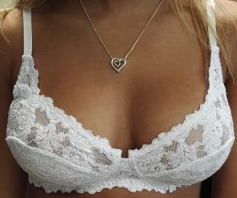

MODELLO LAC02 CON FERRETTO | SCALARINO TAGLIA PER LA VENDITA | PERSONALIZZAZIONE

PREFORMATO CON FERRETTO | DALLA TG. 2° ALLA TG. 6° COPPE B e C
LRG 82509
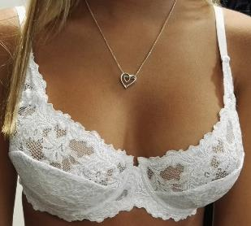

MODELLO LAC05 | SCALARINO TAGLIA PER LA VENDITA | PERSONALIZZAZIONE

BALCONCINO CON FERRETTO | DALLA TG. 1° ALLA TG. 4° 1°B 2° B/C 3° B/C 4° B/C
LRG 82510
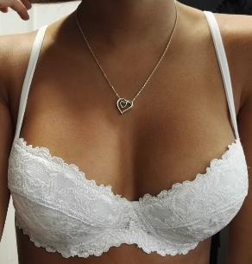

MODELLO LAC04 | SCALARINO TAGLIA PER LA VENDITA | PERSONALIZZAZIONE

PUSH UP DOPPIO FAGIOLO CON FERRETTO E FIOCCHETTO | DALLA TG. 1° ALLA TG. 4° 1°B 2° B/C 3° B/C 4° B/C
LRG 82511
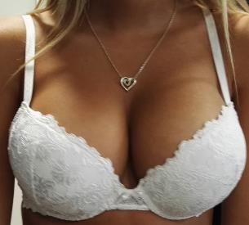

MODELLO LAC01 | SCALARINO TAGLIA PER LA VENDITA

BODY PREFORMATO SENZA FERRETTO CON FIOCCHETTI | DALLA TG. 2° ALLA TG. 7° COPPA C
LBD 83502
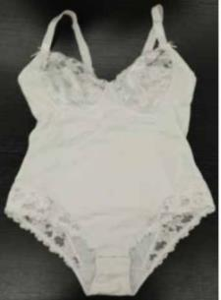

MODELLO LAC03 | SCALARINO TAGLIA PER LA VENDITA

SLIP INSERTO FIZZO FIANCHI E FIOCCHETTO | DALLA TG. 2° ALLA TG. 5°
LSL 81502
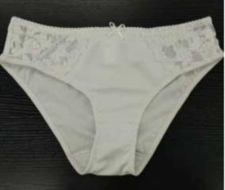

MODELLO LAC GUAINA | SCALARINO TAGLIA PER LA VENDITA

GUAINETTA CON INSERTI PIZZO LATERALI | DALLA TG. 3° ALLA TG. 6°
LSL 81503
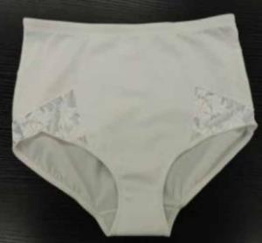

MODELLO LAC COULOTTINA | SCALARINO TAGLIA PER LA VENDITA

COULOTTINA DAVANTI PIZZO DIETRO MICROFIBRA | DALLA TG. 2° ALLA TG. 5°
LSL 81504

SERIE MICROTULLE
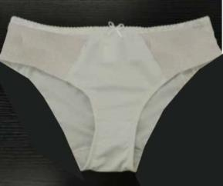
LANCETTI INTIMO

SERIE MICRO+TULLE

VARIANTI COLORI: BIANCO / NERO
MODELLO TUL02 | SCALARINO TAGLIA PER LA VENDITA | PERSONALIZZAZIONE

PREFORMATO SENZA FERRETTO E FIOCCHETTI | DALLA TG. 2° ALLA TG. 6° COPPE B e C
LRG 82512
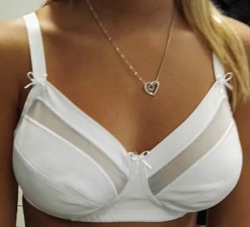

MODELLO TUL03 | SCALARINO TAGLIA PER LA VENDITA | PERSONALIZZAZIONE

PREFORMATO CON FERRETTO E FIOCCHETTI | DALLA TG. 2° ALLA TG. 6° COPPE B e C
LRG 82513


MODELLO TUL04 | SCALARINO TAGLIA PER LA VENDITA

BODY PREFORMATO SENZA FERRETTO CON FIOCCHETTI | DALLA TG. 2° ALLA TG. 6° COPPE B e C
LBD 83503
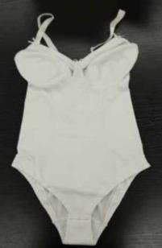

MODELLO TUL01 | SCALARINO TAGLIA PER LA VENDITA

GUAINETTA CON INSERTI TULLE | DALLA TG. 2° ALLA TG. 6°
LSL 81505
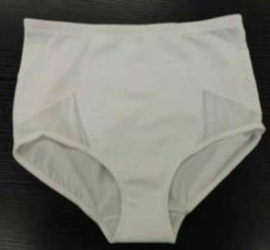

MODELLO TUL SLIP | SCALARINO TAGLIA PER LA VENDITA

SLIP SGAMBATO DIETRO CON TULLE FIANCHI E FIOCCHETTO | DALLA TG. 2° ALLA TG. 5°
LSL 81506

